詳細クラス図
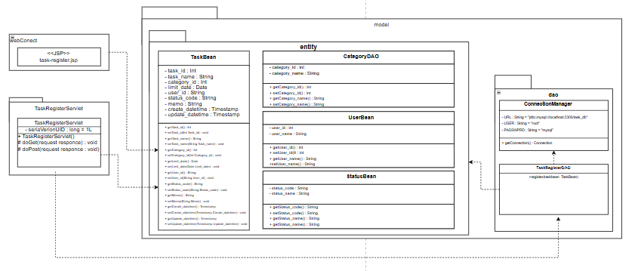
詳細クラス図 | システム名 | グループ名 | 作成日 | 担当 | 承認印
 | task_mgmt_system | 57期 | 2025-08-08 | 木本

画面設計書
画面設計書 | システム名 |  | グループ名 |  | 作成日 | 担当 | 承認印
 | task_mgmt_system |  | 57期 |  | 2025/8/2013:07 | 木本

画面名称 | タスク登録画面
画面レイアウト
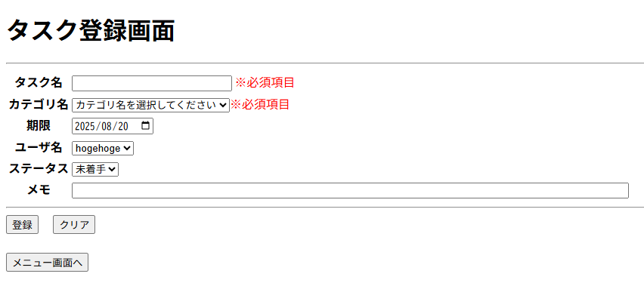

フォーム定義
action | TaskRegisterServlet |  |  |  |  | method | Post
識別ID | ラベル | type | name | value | 備考
task_name | タスク名 | text | task_name | - | 必須項目、文字制限（50文字） , 50文字以上の超過分は自動で削除される
category_id | カテゴリ名 | select | category_id | - | 必須項目、初期値に選択不可の「カテゴリを選択してください」を設定
limit_date | 期限 | date | limit | - | 初期値で当日が選択。当日前の選択不可
user_id | ユーザ名 | select | user_id | - | 初期値にログインユーザを設定
status_code | ステータス | select | status_code | -
memo | メモ | text | memo | - | 文字制限（100文字） , 100文字以上の超過分は自動で削除される
submit |  | submit |  | 登録 | 押下時、タスク登録を実行
reset |  | reset |  | クリア | 押下時、入力内容をリセット
submit |  | submit |  | メニュー画面へ | 押下時、メニュー画面へ遷移

